BRM426参考写真
BRM426近畿200km総社 せとうち巡りクラシック 写真撮影見本
スタート地点：砂川公園管理事務所前 | 通過チェック2旧矢掛本陣石井家住宅
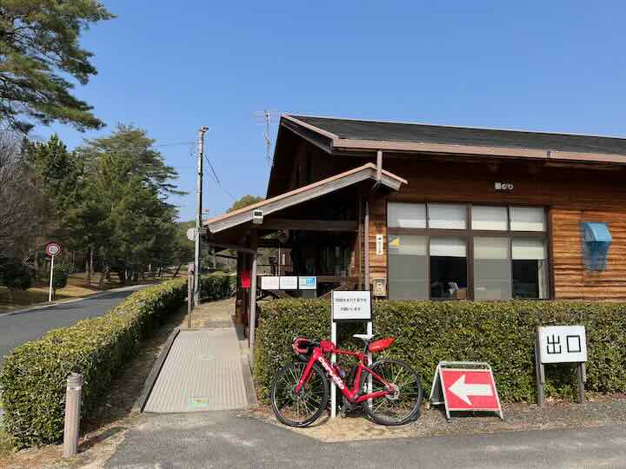 | 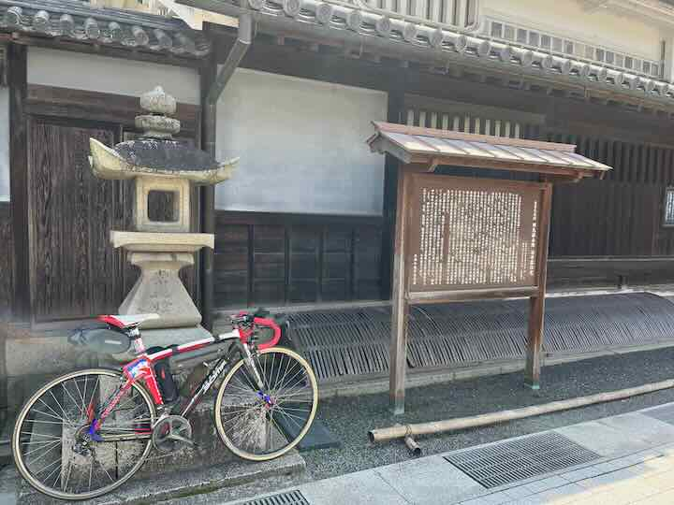
通過チェック3 廉塾・菅茶山旧宅 | 通過チェック4 シーパーク大浜
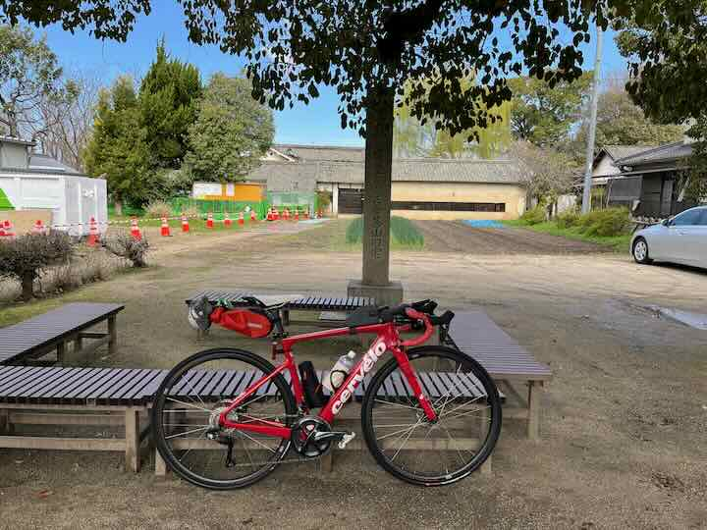 | 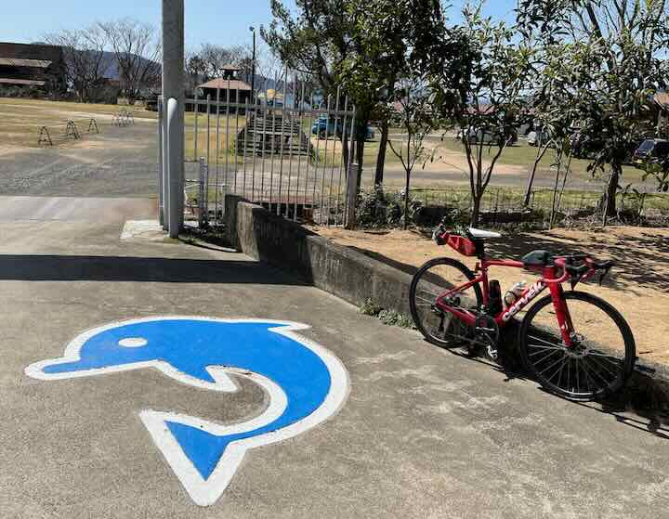
通過チェック6 三ツ山 | 通過チェック7 ヤットコ
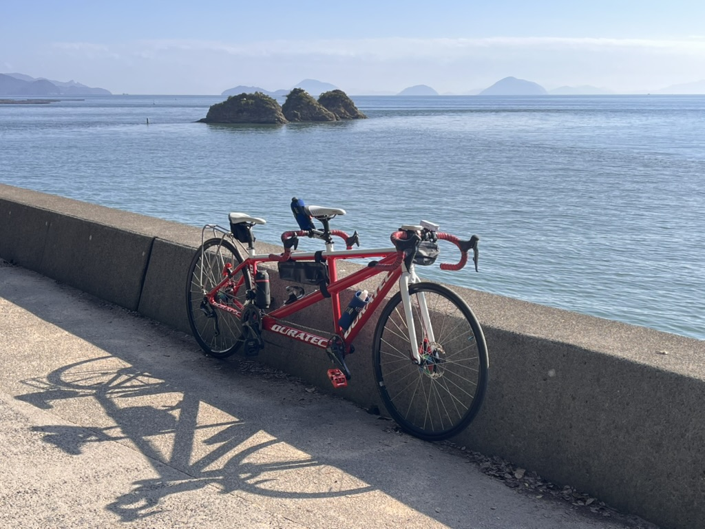 | 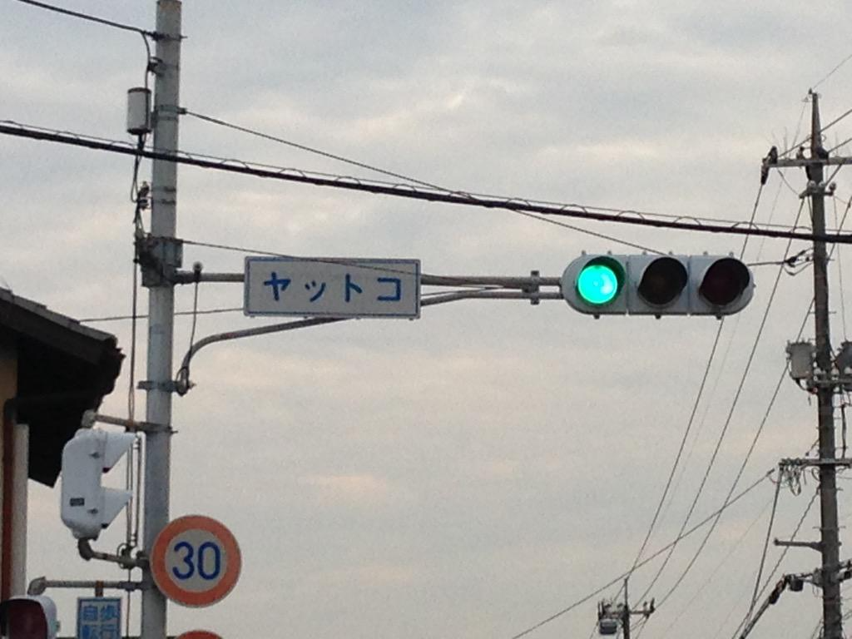
通過チェック8 大原美術館 | Finish：鬼ノ城ビジターセンター駐車場
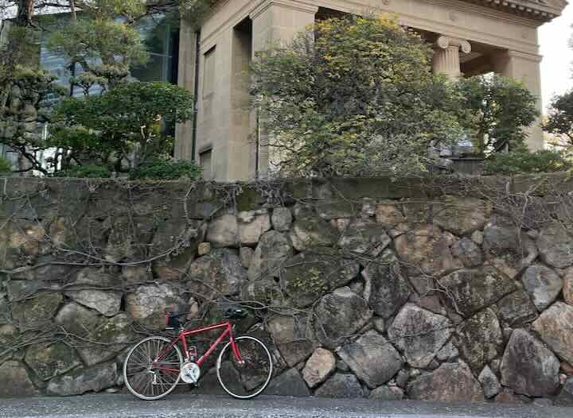 | 